a|b
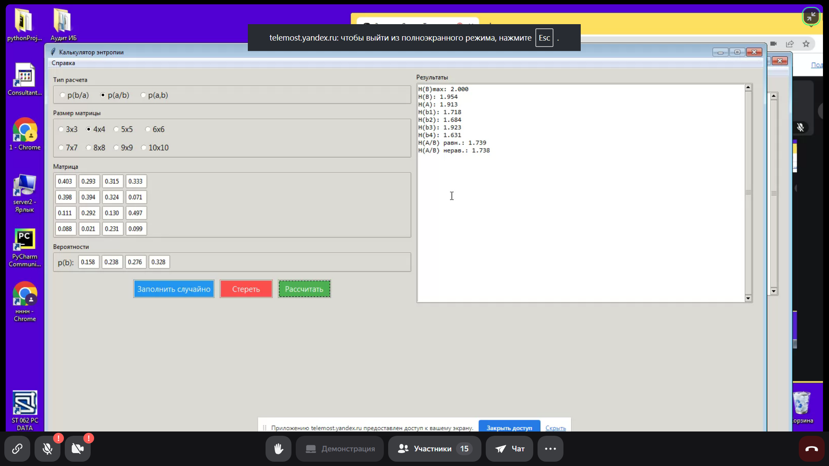
p(a/b) | 0.403 | 0.293 | 0.315 | 0.333
n | 0.398 | 0.394 | 0.324 | 0.071 | H(B)max | 2.000
= | 0.111 | 0.294 | 0.13 | 0.497 | H(B) | 1.954
4 | 0.088 | 0.021 | 0.231 | 0.099 | H(A) | 1.913
 |  |  |  |  | H(b1) | 1.718
p(b) | 0.158 | 0.238 | 0.276 | 0.328 | H(b2) | 1.685
p(a) | 0.330 | 0.269 | 0.286 | 0.115 | H(b3) | 1.923
 |  |  |  |  | H(b4) | 1.631
 | формулы | ref |  |  | H(A/B) р | 1.739
H(B)max | 2 | 2 |  |  | H(A/B) н | 1.738
H(B) | 1.954 | 1.954
H(A) | 1.913 | 1.913
H(b1) | 1.718 | 1.718
H(b2) | 1.685 | 1.684
H(b3) | 1.923 | 1.923
H(b4) | 1.631 | 1.631
H(A/B) р | 1.739 | 1.739
H(A/B) н | 1.738 | 1.738

